EJERCICIO1
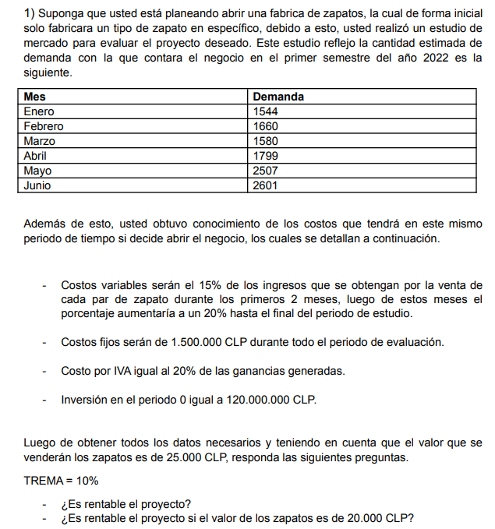
inversion | $120,000,000.0
valor | $25,000.00
TREMA | 10%

 | periodo | 0 | 1 | 2 | 3 | 4 | 5 | 6
 | monto |  | 1544 | 1660 | 1580 | 1799 | 2507 | 2601
 | ingreso |  | $38,600,000 | $41,500,000 | $39,500,000 | $44,975,000 | $62,675,000 | $65,025,000
 | CV |  | $5,790,000.00 | $6,225,000.00 | $7,900,000.0 | $8,995,000.0 | $12,535,000.0 | $13,005,000.0
 | margen |  | $32,810,000.00 | $35,275,000.00 | $31,600,000.00 | $35,980,000.00 | $50,140,000.00 | $52,020,000.00
 | CF |  | $1,500,000.00 | $1,500,000.00 | $1,500,000.00 | $1,500,000.00 | $1,500,000.00 | $1,500,000.00
 | UAI |  | $31,310,000.00 | $33,775,000.00 | $30,100,000.00 | $34,480,000.00 | $48,640,000.00 | $50,520,000.00
 | IVA |  | $6,262,000.00 | $6,755,000.00 | $6,020,000.00 | $6,896,000.00 | $9,728,000.00 | $10,104,000.00
 | UDI |  | $25,048,000.00 | $27,020,000.00 | $24,080,000.00 | $27,584,000.00 | $38,912,000.00 | $40,416,000.00
 | inversion | $120,000,000
 | caja | $(120,000,000) | $25,048,000 | $27,020,000 | $24,080,000 | $27,584,000 | $38,912,000 | $40,416,000
 | VAN | $9,008,460.04 | >0 | rentable
 | TIR | 12% | >10% | rentable

EJERCICIO2
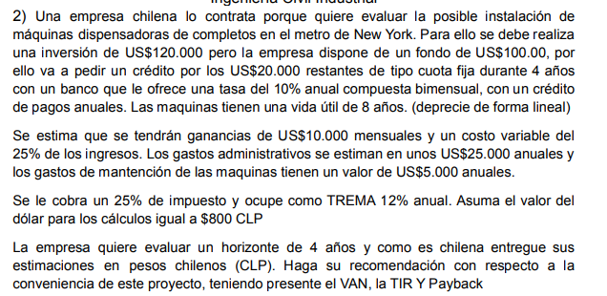
 | credito | $16,000,000.0
 | cuota | constante
 | periodo | 4 | años
 | tasa | 10% | anual

 | T.nominal | 10% | anual
 | n°capitaliz. | 6 | bimensual
 | T.efectiva | 10.43% | anual
 | horizonte | 4 | años
 | TREMA | 12%
 | Cuota cte
 | Periodo | balance inicial | cuota | interes | amortizacion | balance final
 | 0 |  |  |  |  | $16,000,000.00
 | 1 | $16,000,000.00 | $5,094,161.26 | $1,668,166.79 | $3,425,994.47 | $12,574,005.53
 | 2 | $12,574,005.53 | $5,094,161.26 | $1,310,971.15 | $3,783,190.11 | $8,790,815.41
 | 3 | $8,790,815.41 | $5,094,161.26 | $916,534.15 | $4,177,627.12 | $4,613,188.30
 | 4 | $4,613,188.30 | $5,094,161.26 | $480,972.97 | $4,613,188.30 | $-
 |  |  | $20,376,645.06 | $4,376,645.06 | $16,000,000.00

 | credito | $20,000.00 | usd
 | credito | $16,000,000.00 | clp
 | inversion | $120,000.00 | usd
 | inversion total | $96,000,000.00 | clp
 | maquinaria | 8 años | vida util
 | ingresos | 8000000 | mensual | 8000000

 | Periodo | 0 | 1 | 2 | 3 | 4
 | ingresos |  | $96,000,000.00 | $96,000,000.00 | $96,000,000.00 | $96,000,000.00
 | CV |  | $24,000,000.00 | $24,000,000.00 | $24,000,000.00 | $24,000,000.00
$20,000,000.00 | gasto Administr. |  | $20,000,000.00 | $20,000,000.00 | $20,000,000.00 | $20,000,000.00
$20,000,000.00 | maquinaria manten. |  | $4,000,000.00 | $4,000,000.00 | $4,000,000.00 | $4,000,000.00
 | depreciacion |  | $12,000,000.00 | $12,000,000.00 | $12,000,000.00 | $12,000,000.00
 | interes |  | $1,668,166.79 | $1,310,971.15 | $916,534.15 | $480,972.97
$4,000,000.00 | UAI |  | $34,331,833.21 | $34,689,028.85 | $35,083,465.85 | $35,519,027.03
 | impuesto |  | $8,582,958.30 | $8,672,257.21 | $8,770,866.46 | $8,879,756.76
 | UDI |  | $25,748,874.91 | $26,016,771.64 | $26,312,599.39 | $26,639,270.27
 | depreciacion |  | $12,000,000.00 | $12,000,000.00 | $12,000,000.00 | $12,000,000.00
 | amortizacion |  | $3,425,994.5 | $3,783,190.1 | $4,177,627.1 | $4,613,188.3
 | credito | $16,000,000.00
 | inversion | $96,000,000.00
 | flujo | $(80,000,000.0) | $34,322,880.43 | $34,233,581.52 | $34,134,972.27 | $34,026,081.98

 | VAN | $23,857,019.81
 | TIR | 26%
 | PayBack | $(80,000,000.0) | $(45,677,119.57) | $(11,443,538.04) | $22,691,434.23 | $56,717,516.21

EJERCICIO3
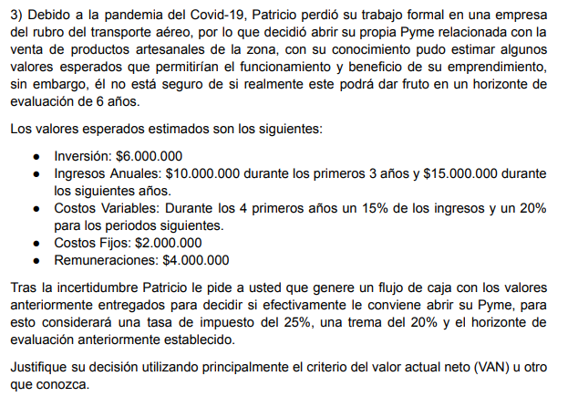
inversion | $6,000,000.0
horizonte | 6 años
TREMA | 20%

Periodo | 0 | 1 | 2 | 3 | 4 | 5 | 6
ingresos |  | $10,000,000.0 | $10,000,000 | $10,000,000 | $15,000,000.00 | $15,000,000.00 | $15,000,000.00
CV |  | $1,500,000.00 | $1,500,000.00 | $1,500,000.00 | $2,250,000.00 | $3,000,000.00 | $3,000,000.00
Remunera. |  | $4,000,000.00 | $4,000,000.00 | $4,000,000.00 | $4,000,000.00 | $4,000,000.00 | $4,000,000.00
CF |  | $2,000,000.00 | $2,000,000.00 | $2,000,000.00 | $2,000,000.00 | $2,000,000.00 | $2,000,000.00
UAI |  | $2,500,000.00 | $2,500,000.00 | $2,500,000.00 | $6,750,000.00 | $6,000,000.00 | $6,000,000.00
impuesto |  | $625,000.00 | $625,000.00 | $625,000.00 | $1,687,500.00 | $1,500,000.00 | $1,500,000.00
UDI |  | $1,875,000.00 | $1,875,000.00 | $1,875,000.00 | $5,062,500.00 | $4,500,000.00 | $4,500,000.00
inversion | $6,000,000.00
caja | $(6,000,000.00) | $1,875,000.00 | $1,875,000.00 | $1,875,000.00 | $5,062,500.00 | $4,500,000.00 | $4,500,000.00

VAN | $3,706,549.00 | >0 | rentable
TIR | 38% | >20% | rentable

